general
Zvol jazyk: |  |  |  |  |  |  |  |  |  |  |  |  |  |  |  |  | VEDENÍ PRO VYSOKÝ PŘEKLAD (HL-2T)
Select a language: |  |  |  |  | Šířka otvoru |  |  | mm
Wählen Sie eine Sprache: |  |  |  |  |  |  |  |  |  |  |  |  |  |  |  |  |  | Max. W x H 5000x5500 max. 25 m2
Wybierz język: |  |  | CZ |  | Výška otvoru |  |  | mm |  |  | Prosím, vyplňte pole, která jsou označena barevně! |  |  |  |  |  |  | PRUŽINY NAD PŘEKLADEM
Sélectionner une langue: |  |  |  |  |  |  |  |  |  |  |  |  |  |  |  |  |  | pro HL>1200 (F>1450) a HL<=3000 (F<=3250)
Kies een taal: |  |  |  |  | Volný prostor nad překladem |  |  | mm |  |  |  |  |  |  |  |  |  | PANEL 40mm
Valige keel
Valitse kieli: |  |  |  |  | Ovládání
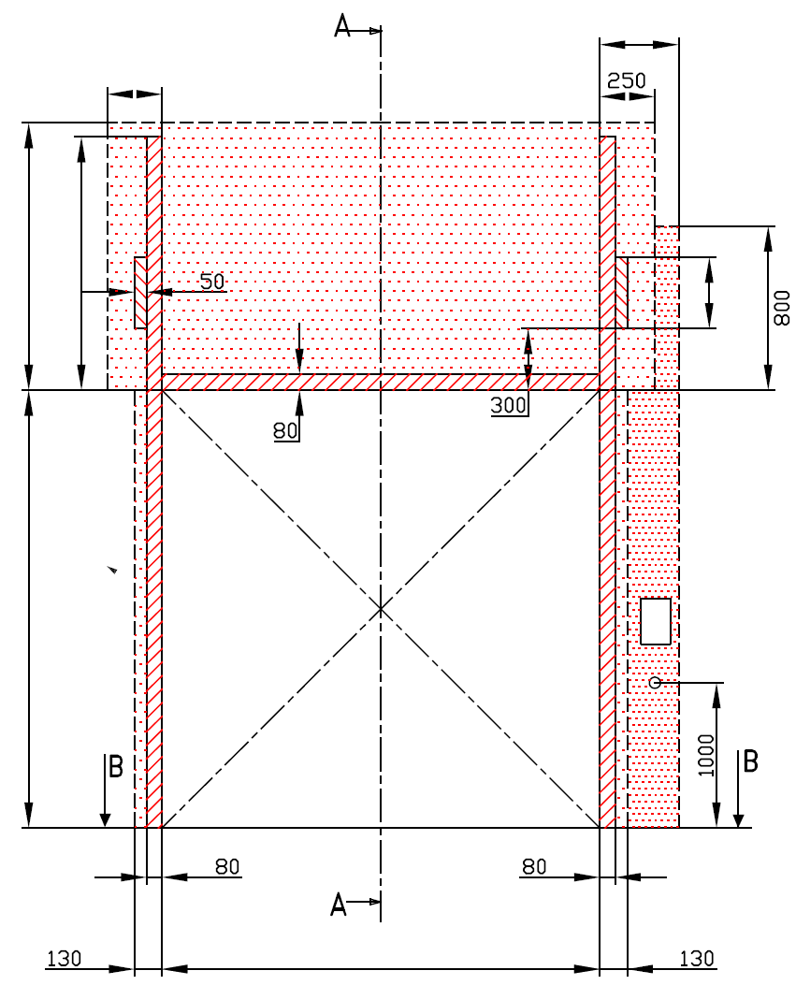
R=
Выберите язык: |  |  | POHLED ZEVNITŘ |  |  |  |  |  |  |  |  |  | D= |  | ŘEZ A-A
L=
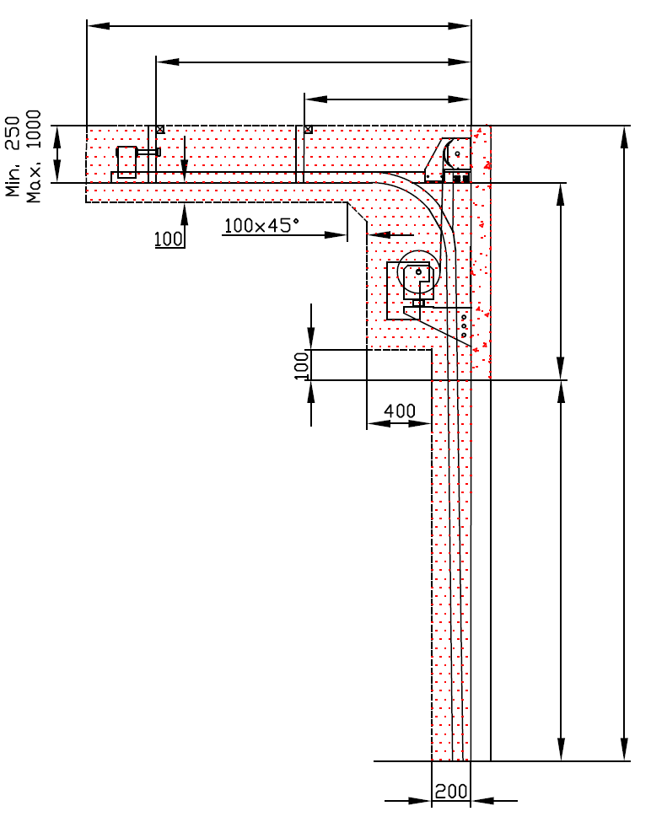
 |  |  |  | 250
 | 250 |  |  |  | Z=NENÍ POŽADOVÁNO |  |  |  |  |  |  |  |  | X=
 |  |  |  |  |  |  |  |  |  |  |  |  |  | Y=

 | J=

F=


 |  |  |  |  |  |  |  |  |  |  |  |  |  |  | HL=
 |  |  |  |  |  | NEZBYTNÝ VOLNÝ PROSTOR |  |  |  |  |  |  |  |  |  |  |  |  |  | Montáž na cihlové zdivo

H= |  |  |  |  |  | nezbytný boční prostor pro motor nebo řetězový pohon ( L nebo R )
 |  |  |  |  |  |  |  |  |  |  |  |  |  |  | 0 |  |  |  |  | Montáž na porobeton
 |  |  |  |  |  | montážní plocha pro řídící jednotku motoru, rozměr 250 x 400 mm |  |  |  |  |  |  |  |  |  | E=
 |  |  |  |  |  | osa cca 1.400 až 1.500 mm od podlahy
 |  |  |  |  |  |  |  |  |  |  |  |  |  |  | H=

 |  |  |  |  |  | zásuvka CEE 16 A, 5P, 400 V, jištěno 6 A (10 A) jističem, proudový chránič I=30 mA |  |  |  |  |  |  |  |  |  |  |  |  |  | Montáž na opláštění

W=
 |  |  | 0

 |  |  |  |  |  |  |  | sklon podlahy


 |  |  | ŘEZ B-B
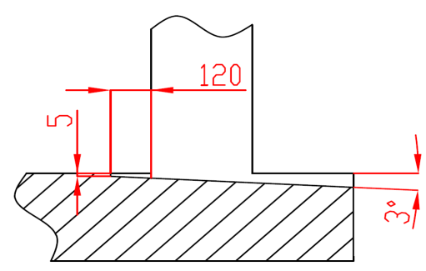

 |  |  |  |  |  |  |  |  |  |  |  |  |  | NEZBYTNÁ MONTÁŽNÍ PLOCHA |  |  |  |  | NEZBYTNÝ VOLNÝ PROSTOR
 |  | L+W+R= | 500
 |  |  |  |  |  |  |  |  |  |  |  |  |  | DODATEČNÉ MONTÁŽNÍ PLOCHY PRO KONZOLY |  |  |  |  | VOLNÝ PROSTOR PRO MOTOR/ŘETĚZ.PŘEVOD

POZNÁMKA: |  |  |  |  |  |  |  |  |  |  |  |  |  | PRÁCE, KTERÉ MUSÍ BÝT PROVEDENY ZÁKAZNÍKEM PŘED MONTÁŽÍ, POKUD NEBYLO DOHODNUTO JINAK

Stěna nad překladem, stěny vedle otvoru a plochy pro montáž konzol musí být rovné a v jedné rovině. |  |  |  |  |  |  |  |  |  |  |  |  |  | Konstrukční:
Otvor musí být svislý a obdélníkový. |  |  |  |  |  |  |  |  |  |  |  |  |  | Příprava montážních ploch pro vedení vrat a pro pružiny.
Podlaha musí být rovná a vodorovná.
 |  |  |  |  |  |  |  |  |  |  |  |  |  | Montáž vodorovného vedení může být max. 1 metr od pevné konstrukce.
Rozměry jsou v mm
W = | Šířka otvoru |  |  | Ruční ovládání |  |  |  |  | Volný prostor nad překladem |  |  |  |  | Nezbytné montážní plochy a volný prostor dle nákresu.
H = | Výška otvoru |  |  | L/R | Obě strany |  |  | min. 250 | F | min. 1450; max 3250 |  |  |  | Elekrická příprava (pro elektricky ovládaná sekční vrata):
HL = | High lift |  |  | D | Hloubka vedení |  | H - HL + 950 |  | HL |  | F - 250 |  |  | Zásuvka CEE 16 A, 5P, 400 V = zásuvka s nulovým a zemnícím vodičem
E = | Výška stropu |  |  | Ovládání elektricky nebo řetězovým převodem |  |  |  |  | E |  | H + F
F = | Volný prostor nad překladem |  |  | L/R | Motor nebo řetěz. př. |  |  | min. 420 | Osa hřídele nad překladem |  |  |  |  | Sestavil: | Upravil: |  | Schváleno - datum: | Název souboru: |  | Datum: | Měřítko | Formát:
J = | Výška montážní plochy nad otvorem |  |  | D | Hloubka vedení |  | H - HL + 950 |  | A |  |  | 670 |  | K. Luňák | R. Kříž |  | 2021-02-05 | STP |  | 2021-02-05 |  | A3
L = | Volný prostor vlevo |  |  | Kotvící bod, když je |  | D<=3000 |  |  |  |  |  |  |  | http://door-documents.com/en/indy-installation-drawing-hl2-t |  |  | STAVEBNÍ PŘIPRAVENOST VEDENÍ S PŘEDMONT. HŘÍDELÍ PRO VYSOKÝ PŘEKLAD (HL-2T) HL>1200

R = | Volný prostor vravo |  |  | X | Kotvící bod |  | H - HL
D = | Hloubka vedení |  |  | Kotvící bod, když je |  | D>3000 |  |  | J |  | HL + 220
Q = | Volný prostor nad překladem |  |  | X | Kotvící bod č. 1 |  | H - HL |  | Z | NENÍ POŽADOVÁNO
x = | Kotvící bod č. 1 |  |  | Y | Kotvící bod č. 2 |  | 1/2 X
Y = | Kotvící bod č. 2 |  |  |  |  |  |  |  |  |  |  |  |  |  |  |  | VEDENÍ PRO VYSOKÝ PŘEKLAD (HL-2T) |  |  | Kód: | Verze:
 |  |  |  |  |  |  |  |  |  |  |  |  |  |  |  |  | PRUŽINY NAD PŘEKLADEM |  |  | C40-1C | 2105

SW-R
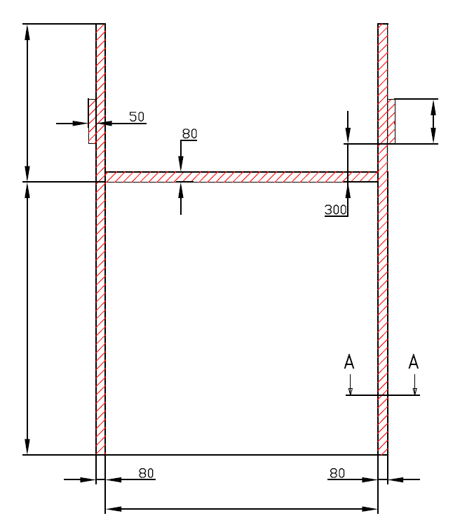
 |  |  |  | Z=NENÍ POŽADOVÁNO

J=

H=

W=
 |  |  | 0


 | VEDENÍ PRO VYSOKÝ PŘEKLAD (HL-2T)

 | Umístění motoru | Na pravé straně

 | Sestavil:

 | Upravil:

 | Datum:

SW-L
 |  |  |  | Z=NENÍ POŽADOVÁNO

J=

H=

W=
 |  |  | 0

 | VEDENÍ PRO VYSOKÝ PŘEKLAD (HL-2T)

 | Umístění motoru | Na levé straně

 | Sestavil:

 | Upravil:

 | Datum:

